상품제안서
라이트핏 클립형 거꾸로3단 암막양우산 | 상품코드: S41165

 |  |  |  |  |  |  | 02-713-8555 | www.synergygift.co.kr
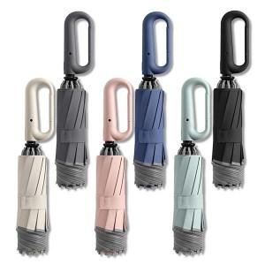

【상세/제작정보】 | <p><span style="font-size: 14pt;">※&nbsp;</span><span style="font-size: 14pt;">검정색 손잡이 레이저인쇄 불가</span></p>

【인쇄/포장옵션】 | 실크, 레이저, 원단실크1도 / 포장지포장

【공급단가】 | 수량 | 50~ | 100~ | 300~ | 500~ | 1,000~
*VAT별도 | 단가 | 16,510원 | 15,860원 | 15,090원 | 14,700원 | 14,440원

【상품 URL】 | https://www.synergygift.co.kr:443/src/goods_detail.php?gdno=41165

